Hoja1
ORGANICO
a | b | c | d
3.2 | 1.05 | 2.5 | 0.38

(261,36*32)/1000 = 8,363 KLDC

FAE

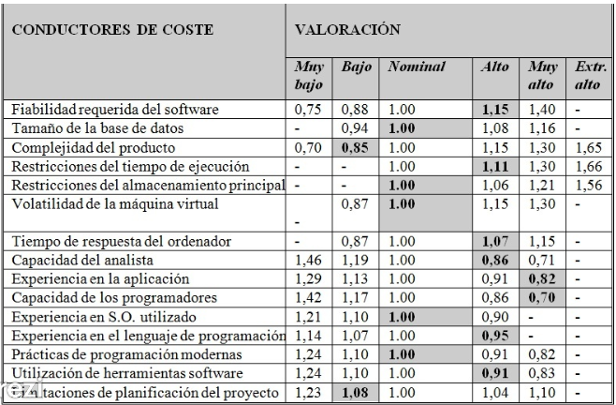

FAE = 1,15*1,00*0,85*1,11*1,00*1,07*0,86*0,82*0,70*1,00*0,91*1,08=0,53508480

ESFUERZO
a * kldc ^e * FAE = 3,2 * (8,636)^1,05 * 0,53508480 = 15,91 personas/mes

TIEMPO DESARROLLO

T = c*esfuerzo^d = 2,5* (15,91)^0,38 = 7,15 meses

PRODUCTIVIDAD (PR)

PR = LDC/Esfuerzo = 8363/15,91 = 525,64 LDC/Personas mes

PERSONAL PROMEDIO

P= E/T = 15,91/7,15 = 2,22 personas

 | nos demoraremos 3 meses con 6 personas en el cual consisten en : 1 jefe de proyecto ,2 Analistas 2 programadores y 1 responsable de calidad

